cara_pakai
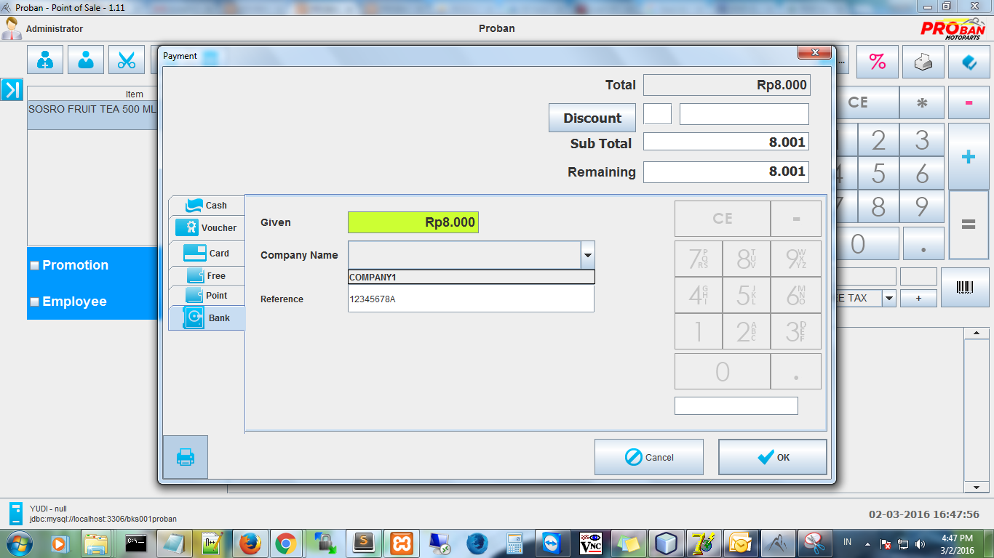

2. pilih Company Name (perusahaan Koperasi)

3. isi nomor member koperasi jika ada
1. pilih tab Bank

4. Klik OK

dropbox
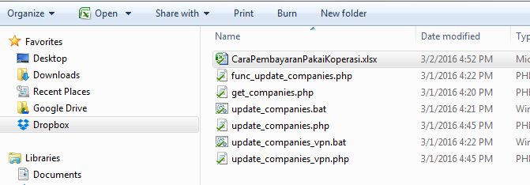
2. Buka file CaraPembayaranPakaiKoperasi.xlsx

1. pilih folder dropbox

